상품제안서
잭니클라우스 75자동 알루미늄 엠보 | 상품코드: S41625

 |  |  |  |  |  |  | 02-713-8555 | www.synergygift.co.kr
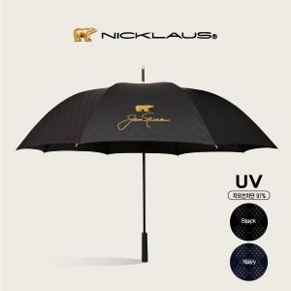 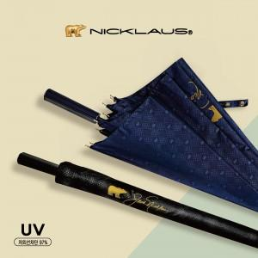 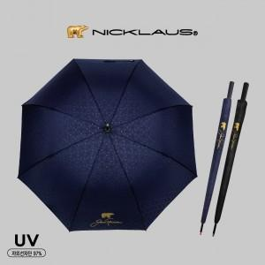

【상세/제작정보】 | <p><span style="font-size: 18.6667px;">※ 기본수량 미만 발주 진행시 별도 문의 바랍니다.</span>​</p>

【인쇄/포장옵션】 | [손잡이] 실크, [원단] 원단실크 / 포장불가능

【공급단가】 | 수량 | 50~ | 100~ | 300~ | 500~ | 1,000~
*VAT별도 | 단가 | 12,700원 | 11,900원 | 11,400원 | 11,200원 | 11,000원

【상품 URL】 | https://www.synergygift.co.kr:443/src/goods_detail.php?gdno=41625

